画面イメージ
詳細設計書 | 論理名称 | K001 | システムID | KS | 改訂日 | 2023-04-06
 | 物理名称 | ログイン画面 | システム名称 | 勤怠管理システム | 改訂者 | チーム１

画面イメージ
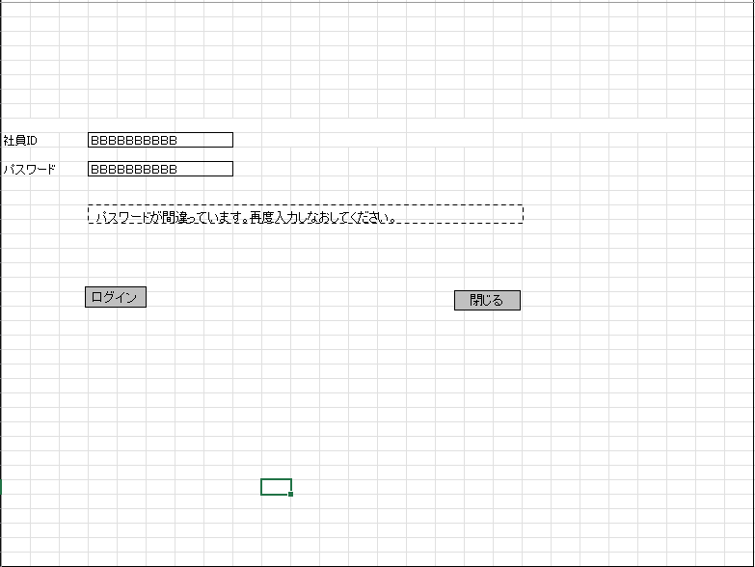

位置を変更してください（左寄せすぎ）

IO関連
詳細設計書 |  | 論理名称 |  | K001 |  |  | システムID | KS | 改訂日 | 2023-04-06
 |  | 物理名称 |  | ログイン画面 |  |  | システム名称 | 勤怠管理システム | 改訂者 | チーム１

I/O関連図

ログイン
社員情報一覧
 |  |  |  | ログインボタン

パラメータ一覧
No | 論理名称 |  | 物理名称 |  | I/O | 備考
1 | 社員ID |  | EMPLOYEE_ID |  | I
2 | パスワード |  | PASSWORD |  | I
3
4
5
6
7
8
9
テーブル一覧
No | 論理名称 |  | 物理名称 |  | I/O | 備考
1 | EMPLOYEE_ID |  | 社員ID |  | I/O
2 | PASSWORD |  | パスワード |  | I/O
3
4
5
6
7
8
9
ファイル一覧
No | 論理名称 |  | 物理名称 |  | I/O | 備考
1
2
3
4
5
6
7
8
9

イベント処理
詳細設計書 |  |  |  |  |  |  | 画面ID |  | K001 | システムID | KS | 改訂日 | 2023-04-06
 |  |  |  |  |  |  | 画面名称 |  | 勤怠実績一覧 | システム名称 | 勤怠管理システム | 改訂者 | チーム１

1.初期表示処理

 | 1.1.画面制御

 |  | 1.1.1.活性化制御

 |  |  |  | No | 項目名 |  |  | 活性化
 |  |  |  | 1 | ログイン |  |  | 活性
 |  |  |  | 2 | 閉じる |  |  | 活性

 | 1.2.社員IDとパスワードを取得

 |  |  | 抽出項目
 |  |  |  | 社員ID
 |  |  |  | パスワード

 |  |  | テーブル
 |  |  |  | 社員ID |  | EMPLOYEE_ID
 |  |  |  | パスワード |  | PASSWORD

 |  |  | 抽出条件
 |  |  |  | select 社員ID，パスワード from T_EMPLOYEE <where> <if test="社員ID!=null and 社員ID!=''"> 社員ID like '%' #{社員ID} '%' </if> <if test="パスワード!=null and パスワード!=''"> and パスワード like '%' #{パスワード} '%' </if> </where>

 |  |  | 集約条件
 |  |  |  | なし

 |  |  | ソート順
 |  |  |  | なし

1.3.ログインボタン処理
 | ・正しい社員IDとパスワードが入力され、ログインボタンを押したら社員情報一覧画面へ遷移する。
 | ・社員IDまたはパスワードが未入力のままログインボタンを押したらエラーメッセージが表示
 | ・社員IDまたはパスワードが桁数が違う場合はログインボタンが押せない、メッセージが表示
 | ・社員IDまたはパスワードパスワードが違ったままログインボタンを押したらメッセージが表示

エラーメッセージの内容を書いてください。4行目のパスワードを重複しました。

1.4.閉じるボタンクリック処理

 |  |  | 「閉じる」ボダン押下、画面が閉じる。

